②様式2
(第1面)
様式２ 職務経歴シート
氏名 |  |  |  |  |  |  |  |  |  |  | 令和 |  | 年 | 月 |  | 日 | 現在

職務経歴
No. | 期間（年月～年月） |  |  |  |  |  |  |  |  | 職務の内容 | 職務の中で学んだこと、 得られた知識・技能等
 | （何年何ヶ月）
 | 会社名・所属・
 | 職名（雇用形態）
1 |  |  | 年 | 月 | ～ |  | 年 |  | 月
 |  | （ |  | 年 |  | ヶ月 |  | ）

 |  |  |  |  | （ |  |  |  | ）
2 |  |  | 年 | 月 | ～ |  | 年 |  | 月
 |  | （ |  | 年 |  | ヶ月 |  | ）

 |  |  |  |  | （ |  |  |  | ）
3 |  |  | 年 | 月 | ～ |  | 年 |  | 月
 |  | （ |  | 年 |  | ヶ月 |  | ）

 |  |  |  |  | （ |  |  |  | ）
4 |  |  | 年 | 月 | ～ |  | 年 |  | 月
 |  | （ |  | 年 |  | ヶ月 |  | ）

 |  |  |  |  | （ |  |  |  | ）
5 |  |  | 年 | 月 | ～ |  | 年 |  | 月
 |  | （ |  | 年 |  | ヶ月 |  | ）

 |  |  |  |  | （ |  |  |  | ）
6 |  |  | 年 | 月 | ～ |  | 年 |  | 月
 |  | （ |  | 年 |  | ヶ月 |  | ）

 |  |  |  |  | （ |  |  |  | ）

(第2面)
 | ○氏名［ |  |  |  |  | ］の「期間、会社名・所属・職名」欄及び「職務の内容」欄について確認しました。
 | ・会社名：
 | ・所在地：
 | （期間ごとに確認する場合）
 | No.１について ： 役職・氏名（ |  |  |  |  |  |  |  |  |  |  |  |  |  | ）
 | No.２について ： 役職・氏名（ |  |  |  |  |  |  |  |  |  |  |  |  |  | ）
 | No.３について ： 役職・氏名（ |  |  |  |  |  |  |  |  |  |  |  |  |  | ）
 | No.４について ： 役職・氏名（ |  |  |  |  |  |  |  |  |  |  |  |  |  | ）
～○年○月
平成○年○月
 | No.５について ： 役職・氏名（ |  |  |  |  |  |  |  |  |  |  |  |  |  | ）
 | No.６について ： 役職・氏名（ |  |  |  |  |  |  |  |  |  |  |  |  |  | ）
 | （同一者が全ての期間について確認できる場合）
 | 役職・氏名（ |  |  |  |  |  |  |  |  |  |  | ）

(注意事項)

 | １ 原則として、会社ごとに記入してください。 なお、「期間、会社名・所属・職名」欄及び「職務の内容」欄に係る会社の確認を行わない場合等は、 １枚のシートに複数社の職務経歴を記入して差し支えありません。 ２ 本シートは、キャリア・プランシート作成時の資料、求職時の応募書類等として活用します。 ３ 「期間、会社名・所属・職名」欄、「職務の内容」欄及び「職務の中で学んだこと、得られた知識・技 能等」欄は、本人が記入します。なお、本シートは応募書類として社外にて活用する場合があることに留 意して記入してください。 ４ 「職務の内容」欄には、本人が従事した職務の内容とともに、可能な限り、果たした役割、貢献したこ と等を記入してください。 ５ 所属又は職務の内容が変更されるごとに記入しますが、複数の所属の内容をまとめて記入してもかまい ません。 ６ 会社が、「期間、会社名・所属・職名」欄及び「職務の内容」欄の内容を確認した場合、会社確認の欄 に会社名、所在地と確認した担当者の方の役職、氏名を記入してください。 会社の確認は、主に、在職労働者が離職の際に、求職時の応募書類として活用するためのもので、可能 な範囲で行ってください。なお、キャリア・プランニング時には必ずしも必要ありません。 記録がない等により内容の確認ができない場合は、その理由等を「役職・氏名」欄に記入してください。 ７ 会社の状況に応じて、全ての期間を同一者が、又は期間ごとに異なる者が確認してください。 ８ 会社の確認が行われていない場合は、第１面のみを応募書類等として提出してください。 ９ 記入しきれないときは、適宜枠の数を増やす等により記入してください。 10 本シートは、電子的方式、磁気的方式その他人の知覚によっては認識することができない方式で作られ る記録であって、電子計算機による情報処理の用に供されるものをもって作成することができます。 11 必要があるときは、各欄を区分し、または各欄に所要の変更を加えることその他所要の調整を加えるこ とができます。

⑥履歴書
写真をはる位置
写真をはる必要が
ある場合
1．縦 36～40mm
横 24～30mm
2.本人単身胸から上
3.裏面のりづけ
履 歴 書 |  |  |  |  |  | 年 | 月 | 学 歴 ・ 職 歴 （各別にまとめて書く）
 |  |  | 年 月 日現在

ふりがな

氏 名

年 月 日生 （満 歳） |  |  |  | ※性別

ふりがな |  |  |  |  | 電話

現住所 | 〒 |  |  |  | E-mail

 |  |  |  |  |  | 年 | 月 | 資 格 ・ 免 許

ふりがな |  |  |  |  | 電話

連絡先 | 〒 |  | (現住所以外に連絡を希望する場合のみ記入) |  | E-mail

年 | 月 | 学 歴 ・ 職 歴 （各別にまとめて書く）

 |  |  |  |  |  | 志望の動機、特技、好きな学科、アピールポイントなど

 |  |  |  |  |  | 本人希望記入欄（特に給料・職種・勤務時間・勤務地・その他についての希望などがあれば記入）

※「性別」欄：記載は任意です。未記載とすることも可能です。

⑦職務経歴書(IT系企業用)記入例とポイント
経歴書シート記入方法、ポイント

・職務経歴書は過去の仕事の内容や実績、そして仕事を通じて培ってきた知識・スキルを具体的に採用担当者に伝えるための書類です。
中途採用では多くの場合、即戦力として働ける人が求められます。職務経歴書は、「入社後に自分が活躍できることを裏付けるための書類」と言い換えてもよいかもしれません。

・書類選考時、採用担当者は少ない資料、短い時間で「募集ポストに見合う実績やスキルを持っているか」「仕事への向き合い方が自社の方向性とマッチするか」を判断しなければなりません。
「応募者がどんな仕事をしてきて、どんなスキルを持っているか」が端的に表現されている職務経歴書は、書類選考の合否に大きな影響を与えています。

①プロフィール・パーソナル欄
・個人情報ではあるがその会社への就業希望なのでなるべく記入した方が良い ・何らかの趣味、特技などを持っている事は大事なアピールになります

②保有資格欄（履歴書欄と同じ)

Point
③業務略歴欄
職務経歴を見て行けばわかるのですが数種類の職務がある場合など、
どの経歴が長いか（強みか）を書類選考時、採用担当者に一目で理解してもらえる

④自己PR等欄
・履歴書ではどちらかといえばヒューマンや今までの経歴になるが、職務経歴書では
学校で訓練した事や自己学習など技術面での内容でアピールする様に
・これから目指していきたい職種や先々の目標など書く事も良い
（特にエンジニア職は新しい技術習得や勉強家で有ることが必要である）

⑤職務経歴欄
・実績や業務内容は具体的かつ客観的に評価できるように書く
・読みやすさを意識して体裁を整える
・募集ポストで求められているスキルや経験を意識して書く
・アピールポイントは謙虚な書き方より強みとしてしっかりアピールする
・派遣等で何カ所へも派遣されている場合、同じ様な業務の場合は少しまとめる
・早稲田電子で習った事はしっかり書くように（HTML,CSS,JS,他ツールなど）

⑤個別技術欄
・どの様な技術を持っているか、強みとなる技術は何かをしっかり書く
（明らかな誇大内容にはしない方が良い、但し謙虚に書くことはなく少々強気で）
・表し方はレベルでも言葉でも良いがしっかり伝わる様に表す
・早稲田電子で習った事はしっかり書くように（HTML,CSS,JS,他ツールなど）
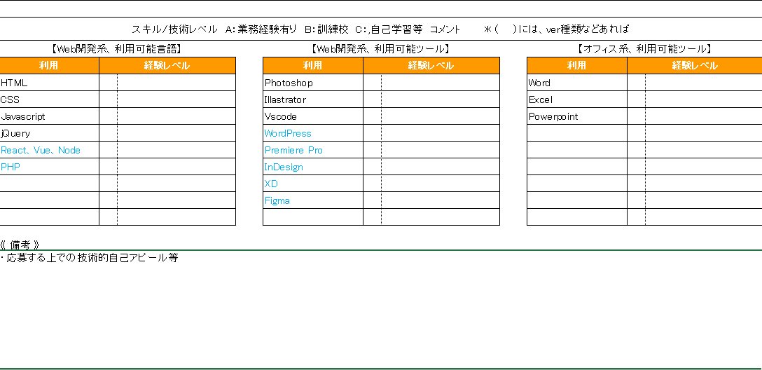

⑤個別技術欄、補足
1. 実務経験(職歴が短い)が少なく、該当箇所が埋まらない。
といった場合は、他の項目に置き換えても良いかと思います。
2. 業務経験が多く、項目が足りない。
といった場合も、適宜他の項目を削除や結合し
アピールしたい項目を増やして活用ください。
3. 本職務経歴書は、エンジニア寄り（WEBエンジニア、コーダー等)の職種で
転職活動いただく際のフォーマットですので、他の職種で活動される場合は
一般的な職務経歴を活用ください。

⑥《備考》
上記の個別欄では足りない部分を言葉としてアピールする為に入力下さい。
技術的アピールは文言としても是非入れた方が相手に伝わると思われます。

